List1
Příloha č. 3 - specifikace plnění VZ - čistící, úklidové prostředky, drogistické a jiné zboží pro ÚKZÚZ Zkušební stanici (ZS) Pusté Jakartice 17, Oldřišov 747 33
Popis zboží VZ 1/2021 ÚKZÚZ ZS Pusté Jakartice | obrázek + množství | množství počet | cena za ks, roli, balení bez DPH | cena za ks, roli, balení s DPH | Cena celkem bez DPH | Cena celkem s DPH
1) Toaletní papír ECONOMY, 2vrstvý, 1000 útržků, návin 68 m | 144 ks | 144 | 0.00 | 0.00 | 0.00 | 0.00
2) WC BREF-závěsný 4 koule 50g, (power aktiv), složen ze 4 kuliček-hygien.čistí, odstraňuje, usazeniny, zanechává lesk a bělost toalety, příjemně voní (např. - lemon,oceán,levandule..) |  30 ks | 30 | 0.00 | 0.00 | 0.00 | 0.00
3) Osvěžovač vzduchu, objem 300 ml, (např. vůně Japonská zahrada), | 20 ks | 20 | 0.00 | 0.00 | 0.00 | 0.00
4 ) Domestos - WC čistič, 750 ml, Citrus, tekutý dezinfekční a čistící prostředek na toaletu. | 6 ks | 6 | 0.00 | 0.00 | 0.00 | 0.00
5) Domestos - WC čistič, 750 ml, Atlantic tekutý dezinfekční a čistící prostředek na toaleu. |  6 ks | 6 | 0.00 | 0.00 | 0.00 | 0.00
6) Savo proti plísni s rozprašovačem, 500 ml | 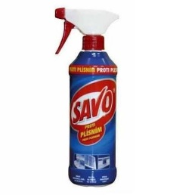 3 ks | 3 | 0.00 | 0.00 | 0.00 | 0.00
7) Savo Prim květinová vůně 1,2 litrů Koncentrovaný čisticí a dezinfekční přípravek s květinovou vůní | 6 ks | 6 | 0.00 | 0.00 | 0.00 | 0.00
8) Tekuté mýdlo do dávkovačů v kanystru z plastu, objem 5 l, hustší konzistence, bílá barva |  1 ks | 1 | 0.00 | 0.00 | 0.00 | 0.00
9) SAVO PROFI XXL - Lemongrass, 5 kg, univerzální čist. prostředek na podlahy a povrchy | 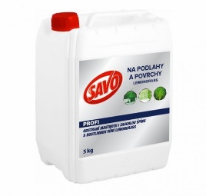 1 ks | 1 | 0.00 | 0.00 | 0.00 | 0.00
10) Cif - tekutý čistící písek, bílý, obsah 720 g / 500 ml vhodný na plastové, keramické, porcelánové, chromové a jiné povrchy | 6 ks | 6 | 0.00 | 0.00 | 0.00 | 0.00
11) Real Univerzal 10 kg, tekutý, abrazivní čistící prostředek na všechny omyvatelné plochy. | 1 ks | 1 | 0.00 | 0.00 | 0.00 | 0.00
12) JAR Citron na nádobí 900 ml, tekutý čisticí prostředek na nádobí | 5 ks | 5 | 0.00 | 0.00 | 0.00 | 0.00
13) Sáčky do koše, 40 l, LDPE, pevné, zatahovací, 15 ks v roli, 25 mikronů | 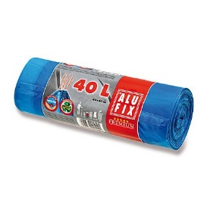 6 rolí | 6 | 0.00 | 0.00 | 0.00 | 0.00
14) Sáčky do koše, 60 l, LDPE, pevné, zatahovací, 20 ks v roli, 20 mikronů | 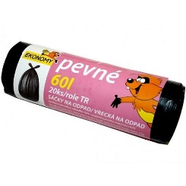 3 role | 3 | 0.00 | 0.00 | 0.00 | 0.00
15) Švédská utěrka z mikrovlákna, 40 x 40 cm, 250 g univerzální pro suchý i mokrý úklid, vše dokonale čistí bez použití saponátů, nepoškozuje povrchy a nepouští vlákna, vysoká savost a absorpce nečistoty | 6 ks | 6 | 0.00 | 0.00 | 0.00 | 0.00
16) Plastový smetáček s lopatkou, pevný plast | 3 sady | 3 | 0.00 | 0.00 | 0.00 | 0.00
17) Kartáč na WC s miskou - sada, pevný plast WC kartáč + plastový kelímek (podstavec), masivnější provedení | 5 ks | 5 | 0.00 | 0.00 | 0.00 | 0.00
18) Mycí pasta SOLFA, 450 g, ekologická mycí pasta s glycerínem a lanolínem na silně znečištěné a mastné ruce | 10 ks | 10 | 0.00 | 0.00 | 0.00 | 0.00
Celkem |  |  |  |  | 0.00 | 0.00

